A LIRE
 | CONTACT les-meddailles@hauts-de-seine.fr Tel : 01 41 91 26 98

LE DISPOSITIF
Le Département des Hauts-de-Seine est engagé depuis plusieurs années dans une démarche de développement durable et valorise les initiatives durables réalisées par les collèges sur son territoire.

Les MEDDAILLES, les médailles du Développement Durable est un dispositif départemental ouvert à tous les collèges altoséquanais, publics ou privés, sous contrat. Il vise à favoriser, promouvoir et récompenser les actions et réalisations menées au sein des collèges des Hauts-de-Seine.

Le Département s’est inspiré de 17 Objectifs du Développement Durable (ODD) de l'ONU pour définir 10 thématiques du développement durable dans ce dispositif. Il valorise et promeut l’implication des établissements et des collégiens qui se sont engagés dans une démarche de développement durable par des actions concrètes. Ce dispositif permet de soutenir les démarches citoyennes et de faciliter le décloisonnement et l’interdisciplinarité au sein des collèges.

QUELLES RECOMPENSES ?
1/ Les médailles Chaque établissement candidat peut déposer un seul dossier de candidature comportant de 1 à 3 actions maximum. Une médaille est décernée par action décrite sur la thématique choisie par le candidat parmi les 10 thématiques possibles. Le candidat veille à choisir des thématiques différentes car une seule médaille par thématique est décernée par édition. Un présentoir pour pour les médailles obtenues est fourni dès la première participation par le Département. Il se conserve car il permet d’afficher les médailles obtenues dans l’année et lors des années précédentes. Les médailles seront remises à chaque nouvelle participation de l’établissement. --> REMPLIR l'onglet "CANDIDAT" --> REMPLIR le ou les onglet(s) "ACTION x" |  | 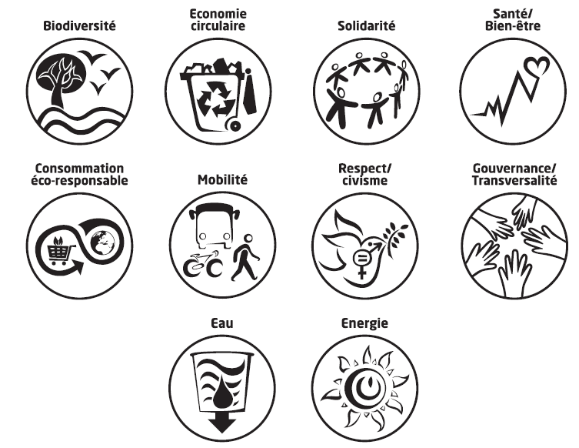
2/ Le Prix du Jury Un collège peut candidater au Prix du Jury pour UNE ACTION de son choix présente dans son dossier de candidature. Pour cela, il faut que cette action soit éligible à une médaille d’argent ou d’or : cela concerne toute action qui va au-delà de la simple sensibilisation. Une présélection avant le passage devant le jury le jour de la cérémonie est faite sur la base d'une vidéo obligatoirement remise par le candidat. Pour chaque édition, le Jury désigne un lauréat au Prix du Jury. La récompense est de 5 000 euros. '--> VOIR l'onglet "PRIX JURY VIDEO"

DATE DE DEPOT DU DOSSIER DE CANDIDATURE
Le dossier de candidature en format Excel ou équivalent et les éventuelles vidéo doivent être transmis par courriel entre 1er décembre 2021 et 19 mars 2022 inclus avant 16h30 . à l’adresse générique : les-meddailles@hauts-de-seine.fr avec les liens de téléchargements des vidéos le cas échéant Pour une meilleure lisibilité de votre courriel, nous vous invitons à mettre en objet : [MEDDAILLES - Candidature] – NOM DU COLLEGE + COMMUNE |  | 

CEREMONIE
Les résultats des médailles et de la présélection au Prix du Jury seront diffusés sur le site internet du Département en début mai . Cette information permet aux élèves de se préparer, au besoin, à la présentation orale en vue du Prix du Jury. La cérémonie de remise des MEDDAILLES et du Prix du Jury se déroulera le 3 juin 2022 au Parc nautique départemental de l'Ile de Monsieur à Sèvres.

PRIX JURY VIDEO
CONSIGNES CANDIDATURE AU PRIX DU JURY (FACULTATIF)
Un collège peut choisir de candidater au Prix du Jury si une de ses actions présente dans son dossier de candidature est éligible à une médaille d’argent ou d’or (action qui va au-delà de la simple sensibilisation). Le collège choisit dès à présent l’action qu’il souhaite présenter à l’oral par les élèves. Une dizaine de candidatures sera présélectionnée. Cette présélection est faite sur la base d’une vidéo obligatoire de 3 minutes maximum à remettre avec le dossier de candidature. Cette vidéo le strict reflet de la présentation orale prévue devant le Jury. Le collège est prévenu en amont de la cérémonie s’il est retenu ou non pour le passage devant le Jury le jour de la cérémonie. Cette présentation est faite en plénière , par les élèves obligatoirement, devant les membres du jury. Pour chaque édition, le Jury désigne un lauréat au Prix du Jury. La récompense est de 5 000 euros.
 La présélection d’une action est faite aux regards : - du respect des consignes pour établir la vidéo, - des choix qui ont motivé la réalisation de cette action, - des moyens mis œuvre pour la déployer, - des résultats attendus ou obtenus, - et de son impact espéré à plus long terme.

Durée la vidéo | 3 minutes maximum
Format | Mp4
Cadrage | Paysage
1ère prise de vue | Nom du collège + Commune + Titre de l'action
Orateur(s) | De 1 à 4 élèves impliqués dans l’action maximum - aucun adulte
Mise en scène | Présentation au plus près de l’exercice d'une présentation orale sur scène devant un jury (unité de lieu, unité de temps) Sur scène un élément de petit format, c’est-à-dire transportable (maquette, objet), est autorisé. Il devra alors être amené le jour de la cérémonie.
Effets sonores, voix off, musique, effets spéciaux, jeux de lumière, changement de lieux, de décor… | Non autorisés
La vidéo devra être transmise par un lien de téléchargement (type wetransfer) avec le mail d'envoi du dossier de candidature complet. Eviter une vidéo trop volumineuse
1 VIDEO PRIX DU JURY = 1 LIEN DE TELECHARGEMENT

Attention, cette vidéo ne doit pas être celle utilisée pour décrire une action du dossier

